TIVA C
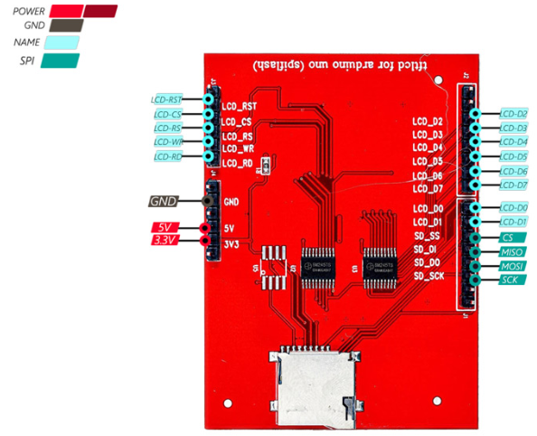
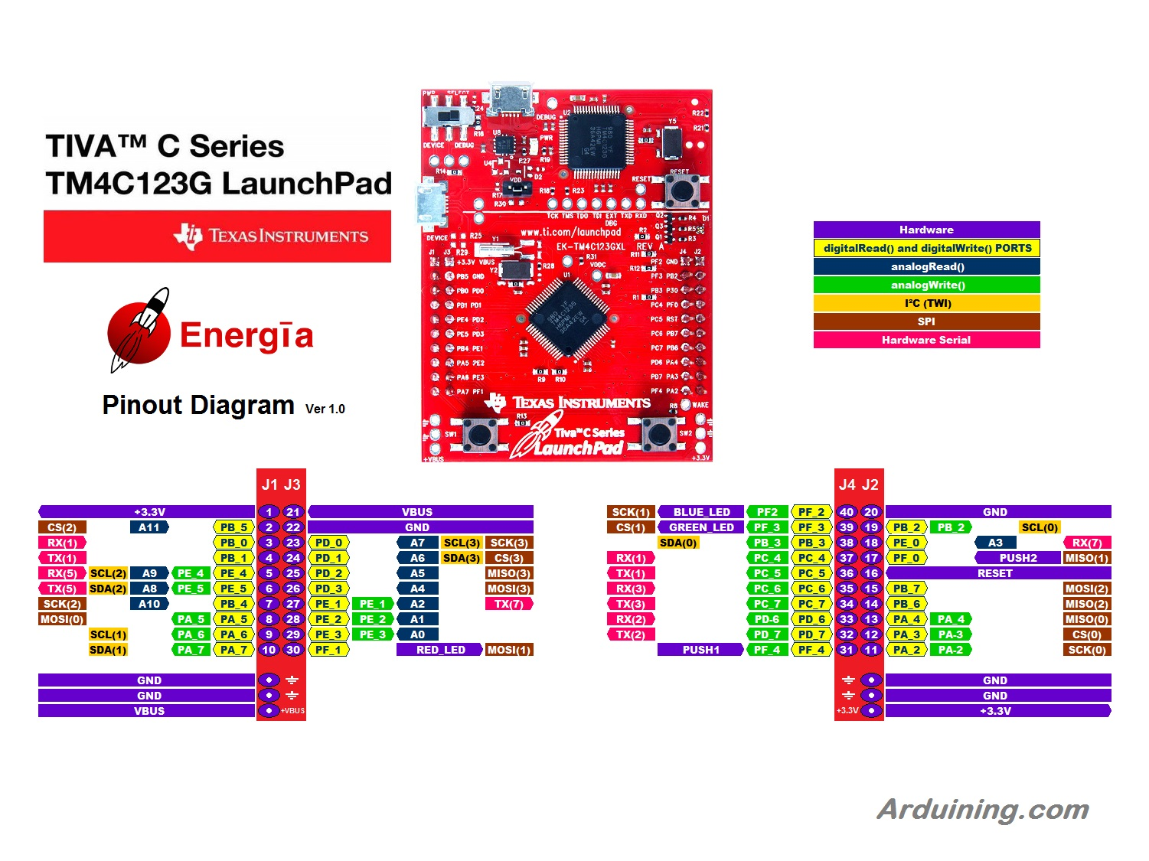
Conexiones SD |  | Conexiones COM
Pin de la tiva | Pin de la TFT | Pin de la tiva | Pin del módulo BT
VBUS | VBUS | PC6 (RX3) | TX BT1
3.3V | 3V3 | PC7 (TX3) | RX BT1
GND | GND | PD6 (RX2) | TX BT2
PA2 | SCK | PD7 (TX2) | RX BT2
PA3 | CS
PA4 | MISO
PA5 | MOSI

Conexiones TFT |  | Conexiones TFT
Pin de la tiva | Pin de la TFT | Pin de la tiva | Pin de la ESP
PD0 | LCD_RST | PC4 | LCD_RST
PD1 | LCD_CS | PC5 | LCD_CS
PD2 | LCD_RS | PC6 | LCD_RS
PD3 | LCD_WR | PC7 | LCD_WR
PE1 | LCD_RD
PB [7:0] | LCD_D[7:0]

ESP32
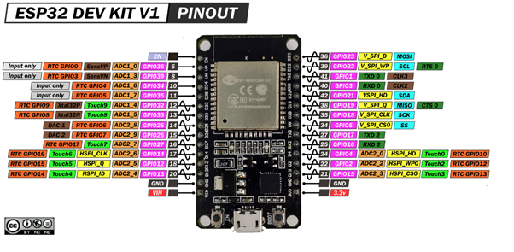
Conexiones Push buttons
D32 | UP
D33 | DOWN
D34 | LEFT
D35 | RIGHT
D25 | SHOOT

